Feuil1
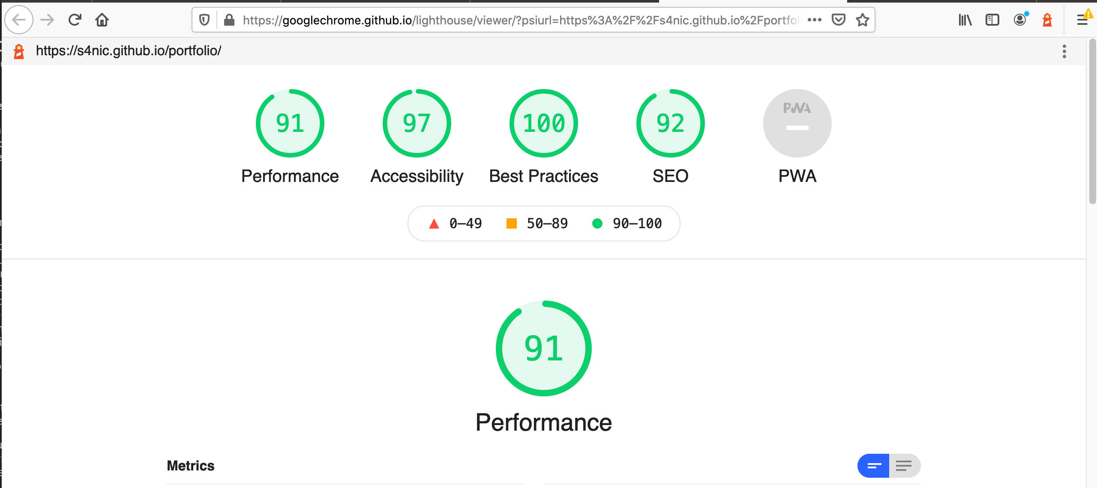
Catégorie | Test/Éléments | Test réussit? | Commentaires | Firefox | Edge/Chrome | Opera
FONCTIONNALITÉ | Liens fonctionnels | X | Problèmes de couleurs sur les liens hypertextes dans Firefox, investiguation en cours. Le site reste 100% fonctionnel | X | ✔ | ✔
 | Le site est disponible pour les engins de recherches | Oui | Google fonctionnel, Bing… C'est Bing... | N/A | N/A | N/A
UTILISABILITÉ | Les pages du site sont compréhensibles et faciles à utiliser | Oui |  | N/A | N/A | N/A
 | Les boutons, les formes et les champs sont pratiques à utiliser | Oui |  | N/A | N/A | N/A
 | Aucune faute d'orthographe/grammaire | Oui |  | N/A | N/A | N/A
 | Les images sont placées correctement avec les tailles appropriées | Oui |  | ✔ | ✔ | ✔
 | La palette de couleurs du site et la taille des polices sont optimisée | Oui | Oui | ✔ | ✔ | ✔
 | La navigation du site est facile et conviviable | Oui |  | ✔ | ✔ | ✔
 | Le site reste beau avec plusieurs résolutions d'écran | Oui |  | ✔ | ✔ | ✔
 | Le contenu doit être informatif, compréhensible, structuré et lié logiquement | Oui |  | N/A | N/A | N/A
COMPATIBILITÉ/PERFORMANCE | Le site fonctionne dans différentes configurations de navigateur comme Google Chrome, Edge, Firefox | Oui |  | ✔ | ✔ | ✔
 | Le site ne prends pas trop temps à charger | Oui | Très rapide, lighthouse heureux*** | ✔ | ✔ | ✔
INTÉGRATION | Les différents modules/paquets/plugins/bibliothèques etc. du projets s'interfacent correctement. | Oui |  | ✔ | ✔ | ✔
REQUIS DE BASE | Le portfolio Web est sur un hébergeur en ligne | Oui | Github pages | ✔ | ✔ | ✔
 | Le portfolio est "responsive" donc adaptable à tous format d'écran | Oui | Redimensionnement fluide | ✔ | ✔ | ✔
 | Le portfolio contient 4 projets | Oui |  | N/A | N/A | N/A
 | Le portfolio contient des ancres vers les différentes sections | Oui | Fonctionnel | ✔ | ✔ | ✔
MONKEY TEST | x | Oui | Rien n'a cassé | ✔ | ✔ | ✔
LIEN | https://s4nic.github.io/portfolio/

